DPLK
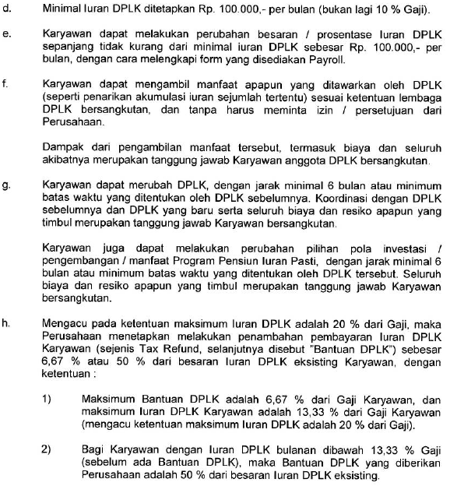
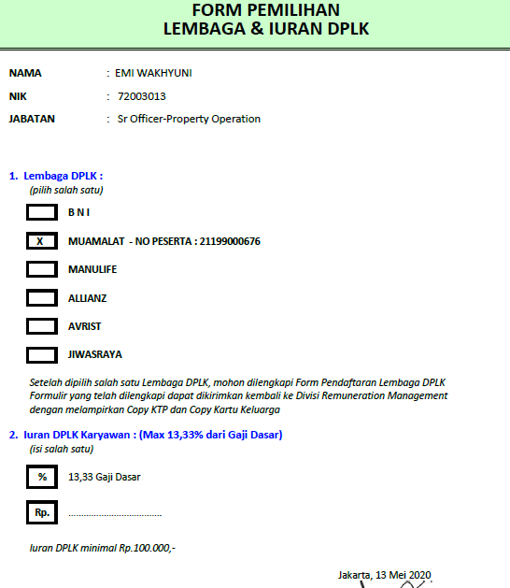
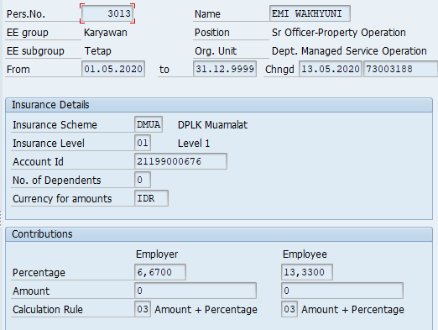
Wagetype | 3008 - DPLK MUAMALAT
 | 3018 - TUNJANGAN DPLK MUAMALAT
 | 3007 - DPLK BNI
 | 3017 - TUNJANGAN DPLK BNI
 | 3009 - DPLK MANULIFE
 | 3019 - TUNJANGAN DPLK MANULIFE
 | 3010 - DPLK ALLIANZ
 | 3020 - TUNJANGAN DPLK ALLIANZ
 | 3012 - DPLK JIWASRAYA
 | 3022 - TUNJANGAN DPLK JIWASRAYA
 | 3011 - DPLK AVRIST
 | 3021 - TUNJANGAN DPLK AVRIST |  |  |  |  |  |  |  | Ketentuan :
Infotype | 319 |  |  |  |  |  |  |  | Lembaga DPLK | BNI | DBNI | iuran DPLK | Max 13,33% dari Gaji Dasar
 |  |  |  |  |  |  |  |  |  | Muamalat | DMUA |  | atau Minimal Rp. 100.000
Nama* | NIK* | Jabatan* | Lembaga DPLK* | No Peserta* | Iuran DPLK%* | Iuran DPLK* | Tanggal Proses | Status |  | Manulife
EMI WAKHYUNI | 72003013 | SR- Office Property Operation | Muamalat | 21199000676 | 13.33% |  |  |  |  | Allianze
 |  |  |  |  |  |  |  |  |  | Avrist
 |  |  |  |  |  |  |  |  |  | Jiwasraya

 |  |  |  |  |  |  |  |  | Kolom * | Wajib diisi

Perubahan Iuran
Wagetype | 3008 - DPLK MUAMALAT
 | 3018 - TUNJANGAN DPLK MUAMALAT
 | 3007 - DPLK BNI
 | 3017 - TUNJANGAN DPLK BNI
 | 3009 - DPLK MANULIFE
 | 3019 - TUNJANGAN DPLK MANULIFE
 | 3010 - DPLK ALLIANZ
 | 3020 - TUNJANGAN DPLK ALLIANZ
 | 3012 - DPLK JIWASRAYA
 | 3022 - TUNJANGAN DPLK JIWASRAYA
 | 3011 - DPLK AVRIST
 | 3021 - TUNJANGAN DPLK AVRIST
Infotype | 319

Nama* | NIK* | Jabatan* | Lembaga DPLK* | No Peserta* | Iuran DPLK%* | Iuran DPLK* | Tanggal Proses | Status
I Ketut Gede Adhy Pradnyana | 83075915 | Officer Service Management | BNI SIMPONI | 802969826 |  | 100000

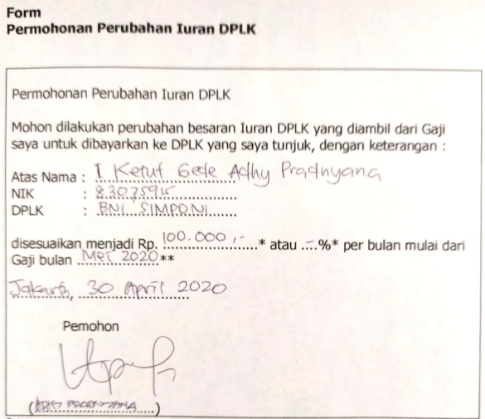
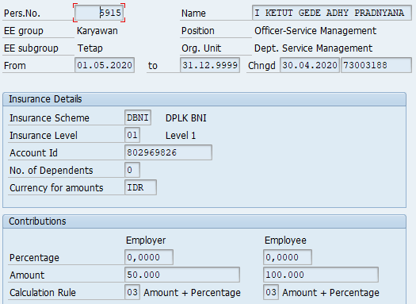

Ketentuan :
Lembaga DPLK | BNI | iuran DPLK | Max 13,33% dari Gaji Dasar
 | Muamalat |  | atau Minimal Rp. 100.000
 | Manulife
 | Allianze
 | Avrist
 | Jiwasraya

Kolom * | Wajib diisi

Pengalihan
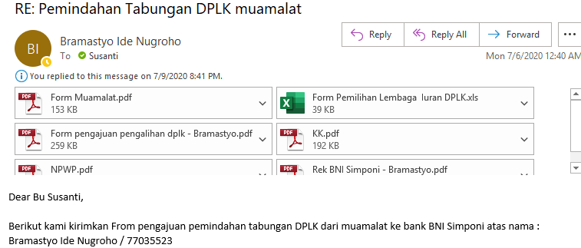
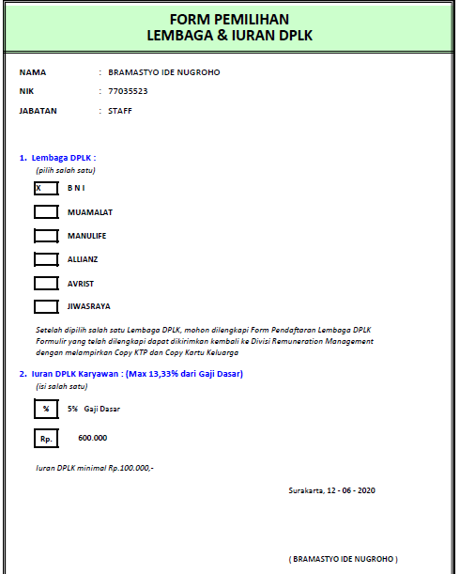
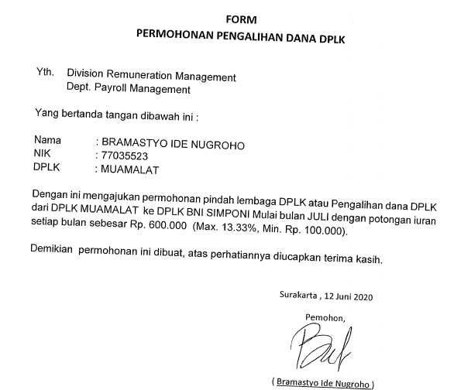
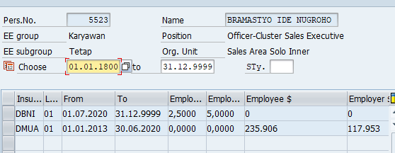
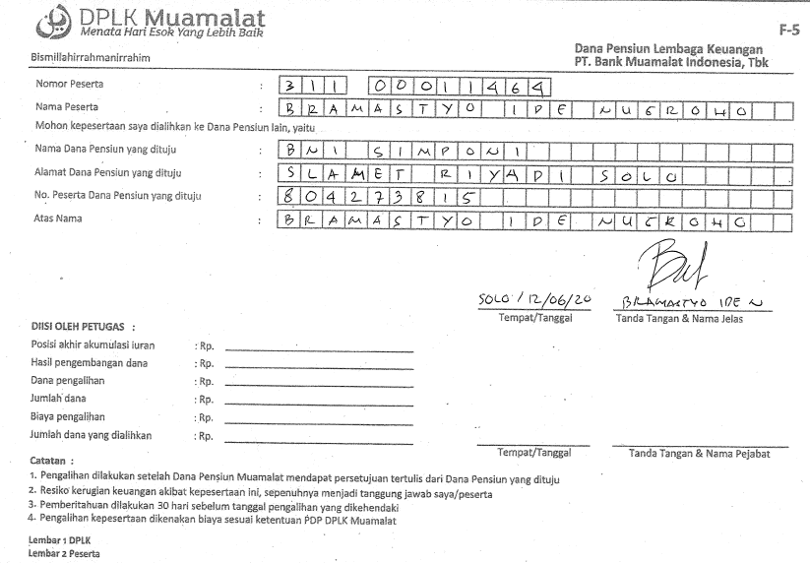
Wagetype | 3008 - DPLK MUAMALAT
 | 3018 - TUNJANGAN DPLK MUAMALAT
 | 3007 - DPLK BNI
 | 3017 - TUNJANGAN DPLK BNI
 | 3009 - DPLK MANULIFE
 | 3019 - TUNJANGAN DPLK MANULIFE
 | 3010 - DPLK ALLIANZ
 | 3020 - TUNJANGAN DPLK ALLIANZ
 | 3012 - DPLK JIWASRAYA
 | 3022 - TUNJANGAN DPLK JIWASRAYA
 | 3011 - DPLK AVRIST
 | 3021 - TUNJANGAN DPLK AVRIST
Infotype | 319

Nama* | NIK* | Jabatan* | Lembaga DPLK* | Perubahan Lembaga DPLK* | No Peserta* | Iuran DPLK %* | Iuran DPLK %* | Tanggal Proses | Status
BRAMASTYO IDE NUGROHO | 77035523 | STAFF | Muamalat | BNI | 31100011464 | 5% | 600000 |  |  | Ketentuan :
 |  |  |  |  |  |  |  |  |  | Lembaga DPLK | BNI | iuran DPLK | Max 13,33% dari Gaji Dasar
 |  |  |  |  |  |  |  |  |  |  | Muamalat |  | atau Minimal Rp. 100.000
 |  |  |  |  |  |  |  |  |  |  | Manulife
 |  |  |  |  |  |  |  |  |  |  | Allianze
 |  |  |  |  |  |  |  |  |  |  | Avrist
 |  |  |  |  |  |  |  |  |  |  | Jiwasraya

 |  |  |  |  |  |  |  |  |  | Kolom * | Wajib diisi

